Накладная-№3
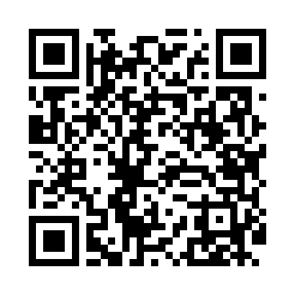
Номер товарно-транспортной накладной: |  |  | Торговый представитель: Amriyev Muhammad
Поставщик: Toshkent falcon fly 2 |  |  | Телефон торгового представителя: +998972880505
Дата отгрузки: 24.10.2025 |  |  | Контрагент: """" Klient
Дата консигнации: |  |  | Адрес:
Доставщик: |  |  | Телефон:
Телефон доставщика:
Время заказа: 24.10.2025 16:08:47
№ | Штрих-код | Название товаров (работ,услуг) | Количество | Количество в кейсе | Цена | Сумма
 |  |  | 134 |  |  | 441.4
1 | 6917325386013 | Керамика Тарелка 10"PLATE DB-86-1 | 20 | 20 шт. | 4.20 | 84
2 | 6917325386020 | Керамика Тарелка 8"PLATE DB-86-2 | 20 | 20 шт. | 3 | 60
3 | 6917325386136 | Керамика Чайник DB-86-13 | 4 | 4 шт. | 6.60 | 26.40
4 | 6917325386075 | Керамика Коса 5.5"BOWL DB-86-7 | 20 | 20 шт. | 2.50 | 50
5 | 6917325386082 | Керамика Пиёла 4.5"BOWL DB-86-8 | 20 | 20 шт. | 1.50 | 30
6 | 6968300086329 | Керамика Салатница 10.5 DB-86-32 | 5 | 5 шт. | 5.50 | 27.50
7 | 6917325386037 | Керамика Тарелка 10"SQUARE PLATE DB-86-3 | 5 | 5 шт. | 4.50 | 22.50
8 | 6917325386044 | Керамика Тарелка 8"SQUARE PLATE DB-86-4 | 5 | 5 шт. | 3 | 15
9 | 6917325386051 | Керамика Тарелка 10“LONG PLATE DB-86-5 | 5 | 5 шт. | 4 | 20
10 | 2010973725341 | Тарелка керамическая 8 ,GB-69-160 | 5 | 5 шт. | 3 | 15
11 | 6917325386129 | Керамика Тарелка 12"LONG PLATE DB-86-12 | 5 | 5 шт. | 3.40 | 17
12 | 2014589080870 | Тарелка керамическая 12 DB-11-12 | 5 | 5 шт. | 5 | 25
13 | 6917325386105 | Керамика Салатеица 9"BOWL DB-86-10 | 5 | 5 шт. | 3.20 | 16
14 | 6917325386143 | Керамика Салатеица 8"SOUP PLATE DB-86-14 | 5 | 5 шт. | 3.10 | 15.50
15 | 6917325386150 | Керамика Салатеица 8" PLATE DB-86-15 | 5 | 5 шт. | 3.50 | 17.50
Итого: 441.4$|->UZS: 5,517,500.00

